Solicitud gráfica
 | Área: | Matemáticas |  |  | Fecha:
 | Grado: | 8 |  |  | 2016-02-08
 | Título del tema: | Los métodos de razonamiento |  |  | ¿Cuaderno de estudio o recurso? | Recurso
 | Editor: | Josué Malagón |  |  | Motor del recurso | F4

 | Código guión o recurso: | MA_08_08_CO_REC30 | ← Para determinar este código, visite la hoja de Ayuda
 |  |  |  |  | ESPECIFICACIÓN DE ARCHIVOS A ENTREGAR
Núm. | Archivo Shutterstock o ruta en web | Imagen para: | Tipo | Ubicación de la imagen en el recurso F4 | Nombre imagen SMALL | Tamaño imagen SMALL | Nombre imagen ZOOM | Tamaño imagen ZOOM | Descripción | Observaciones
IMG01 | Descripcion | Recurso F4 | Ilustración | Contenido | MA_08_08_CO_REC30_IMG01.jpg | 750 x 365 px |  |  | 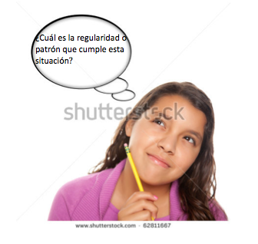 | por favor agregar el texto que se indica en el globo de texto, construir iconos de recurso basados en esta imagen
IMG02 | Descripcion | Recurso F4 | Ilustración | Contenido | MA_08_08_CO_REC30_IMG02.jpg | 750 x 365 px |  |  |  | Tomar como base la tabla del archivo word adjunto
IMG03 | Descripcion | Recurso F4 | Ilustración | Contenido | MA_08_08_CO_REC30_IMG03.jpg | 750 x 365 px |  |  |  | Tomar como base la tabla del archivo word adjunto
IMG04 | Descripcion | Recurso F4 | Ilustración | Contenido | MA_08_08_CO_REC30_IMG04.jpg | 750 x 365 px |  |  | 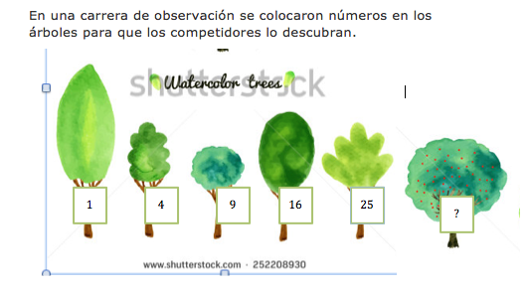 | El texto se enceuntra en el archivo word adjunto, agregar el texto y los números a la imagen se shutter
IMG05 | Descripcion | Recurso F4 | Ilustración | Contenido | MA_08_08_CO_REC30_IMG05.jpg | 750 x 365 px
IMG06 | Descripcion | Recurso F4 | Ilustración | Contenido | MA_08_08_CO_REC30_IMG06.jpg | 750 x 365 px |  |  |  | Texto se encuentra en el archivo word adjunto
IMG07 | Descripcion | Recurso F4 | Ilustración | Contenido | MA_08_08_CO_REC30_IMG07.jpg | 750 x 365 px |  | 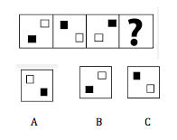
IMG08 | Descripcion | Recurso F4 | Ilustración | Contenido | MA_08_08_CO_REC30_IMG08.jpg | 750 x 365 px |  | 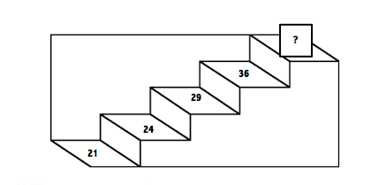
IMG09 | Descripcion | Recurso F4 | Ilustración | Contenido | MA_08_08_CO_REC30_IMG09.jpg | 750 x 365 px |  |  | 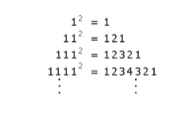
IMG10 | Descripcion | Recurso F4 | Ilustración | Contenido | MA_08_08_CO_REC30_IMG10.jpg | 750 x 365 px |  |  | 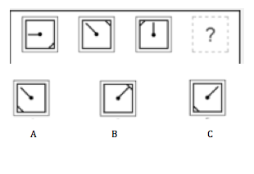
IMG11 | Descripcion | Recurso F4 | Ilustración | Contenido | MA_08_08_CO_REC30_IMG11.jpg | 750 x 365 px |  |  | 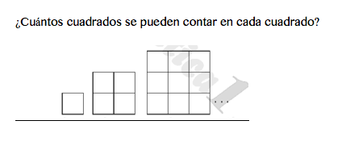
IMG12 | Descripcion | Recurso F4 | Ilustración | Contenido | MA_08_08_CO_REC30_IMG12.jpg | 750 x 365 px |  |  |  | Tabla se encuentra en el archivo word adjunto
IMG13 | Descripcion | Recurso F4 | Ilustración | Contenido | MA_08_08_CO_REC30_IMG13.jpg | 750 x 365 px |  |  |  | Tabla se encuentra en el archivo word adjunto, agregar las flechas y los números que se indican en esta imagen
IMG14 | Descripcion | Recurso F4 | Ilustración | Contenido | MA_08_08_CO_REC30_IMG14.jpg | 750 x 365 px |  |  | 